工作表1
3.3V to 1V

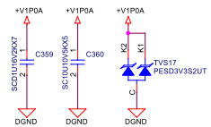

 | V_5SB (單位：V)
 |  | Vin(Nor) | 24
 |  | Vout_NOR | 5
 |  | Vout_MAX | 5.25
 |  | Vout_Min | 4.75
 |  | Vpp
 |  | I_Load | Normal Load | Max Load
 | Vpp |  | 0.017 | 0.018
 | Vout_max |  | 5.03 | 5.07
 | Vout_min |  | 5.01 | 5.06

